Karta positioner
Uppdrag: Flaggfunktionär Cykelbana Tävling 4:18:4 Jönköping
Datum: lördag 5 Juli (v.27) Banan går från Östra torget till Rosenlunds IP
Ersättning: 500kr pass ( vi har 20st)
Uppgift: Var flagg-funktionär längs med
cykelbanan med väst & flagga (återlämnas).
Var uppmärksam hela tiden. Vid livsfara,
ring 112, i annat fall ta kontakt med
föreningsledare alt. Teamleader. Se
positioner på gmaps
Allmänt: Som flagg-funktionär på cykelbana fyller ni en viktig funktion att hålla banan fri från
gående och motortrafik. Atlerna cyklar 3 varv.
Var uppmärksam och håll utkik så inga passerar utan tillstånd från er
själv. Vissa positioner har passage, det står isåfall via google maps positionen.
Hjälp till att ta fram avstängningsmaterial. Använd flagga, väst och visselpipa för att skapa uppmärksamhet.
Bryter atlet eller annan händelse, kontakta din gruppledare (föreningsansvarig Camilla ) som tar det
vidare med teamleader.
Lördag: Samling parkering rosenlundsbadet kl.09:00, Se positioner via google maps. Orange notis är inhyrd personal via saferoad.
Tävlingen börjar 11.00 med sim momentet och sista atlet beräknas gå i
mål vid 14.00. Vi samlas vid rosenlundsbadets parkering efter öppning av vägarna för att återlämna sakerna.
OBS! Ingen får lämna sin position eller öppna innan Camilla meddelar på Telegram.
 |  |  | Camilla | 725233550

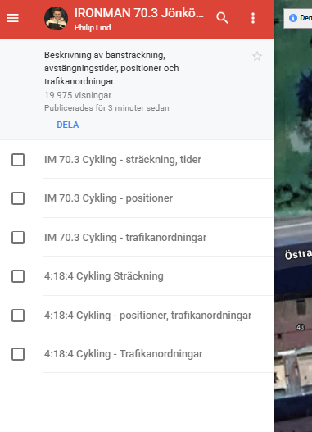
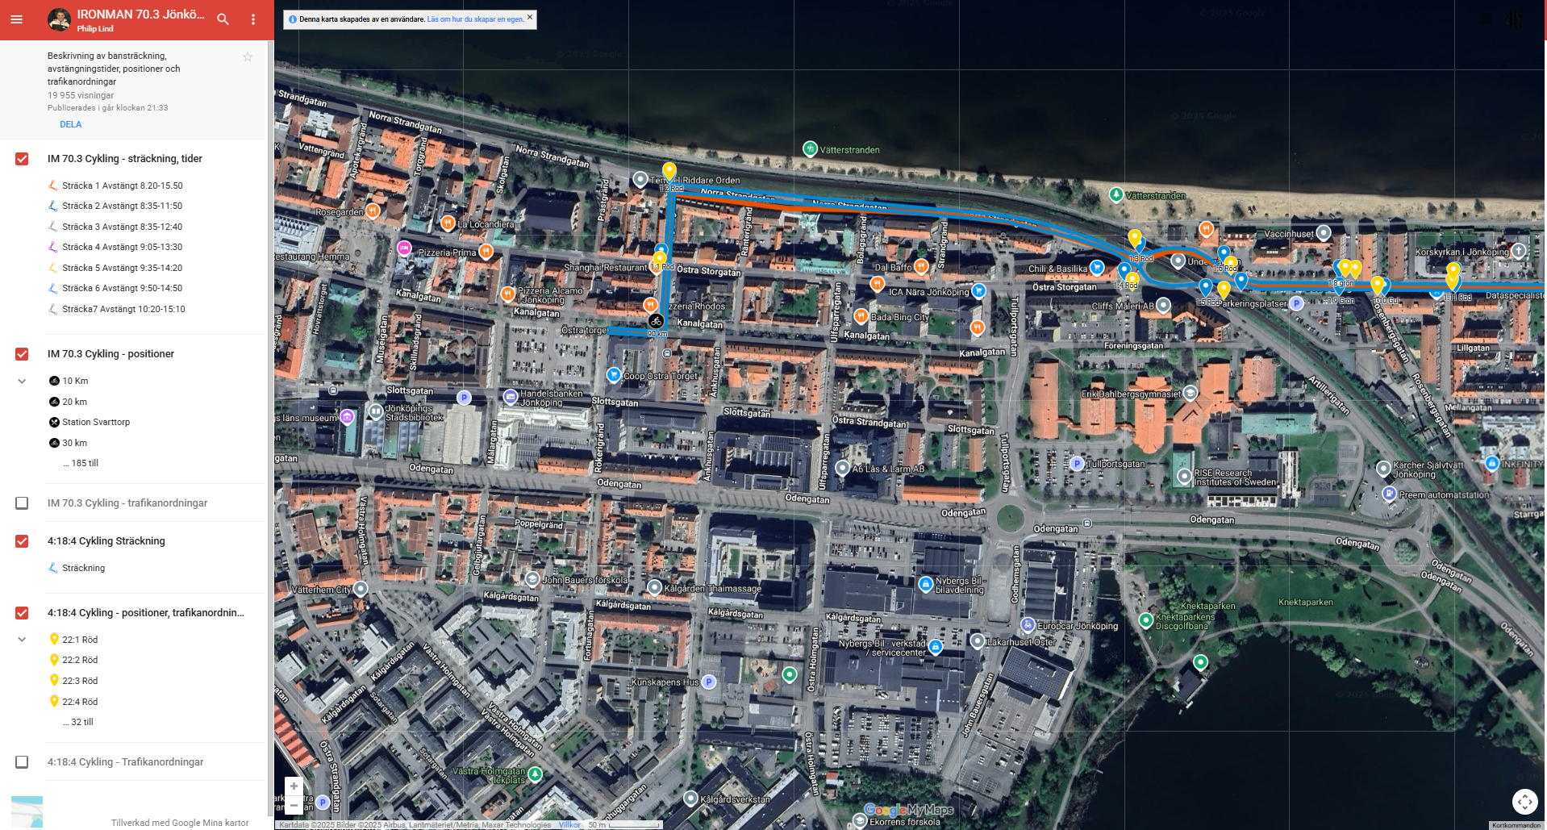
 |  |  | Info +länk |  | Bild 1 |  |  | Bild 2
 |  |  | Nedan länk till karta med våra positioner. Vi har gula ikoner, filtrera på 4:18:4 Positioner för att se vad ni har för plats se bild 1.
 |  |  | Karta med positioner

 |  |  | Bild 2
 |  |  | Du kan antingen klicka på gul platsikon eller via filtret för att se er position.

 |  |  | Bild 3
 |  |  | Visar vad som gäller på din position.



Arbetstid | Uppdrag | Position karta | Samling | Ansvarig | Förening | Ålder | Bemannas av
10.00-14.00 | Flaggfunktionär | 22.14 | Vid position | Camilla | Hovslätts IK P2010 | Minst 18 år | Gustav Backman
10.00-14.00 | Flaggfunktionär | 22.15 | Vid position | Camilla | Hovslätts IK P2010 | Minst 18 år | Gustav Backman
10.00-14.00 | Flaggfunktionär | 22.16 | Vid position | Camilla | Hovslätts IK P2010 | Minst 18 år | Emilo Rosgren
10.00-14.00 | Flaggfunktionär | 22.17 | Vid position | Camilla | Hovslätts IK P2010 | Minst 18 år | Elis Thörewik

10.00-14.00 | Flaggfunktionär | 22.18 | Vid position | Camilla | Hovslätts IK P2010 | Minst 18 år | Elis Thörewik | Bild 3
10.00-14.00 | Flaggfunktionär | 22.19 | Vid position | Camilla | Hovslätts IK P2010 | Minst 18 år | Leo Andersson
10.00-14.00 | Flaggfunktionär | 22.20 | Vid position | Camilla | Hovslätts IK P2010 | Minst 18 år | Leo Andersson
10.00-14.00 | Flaggfunktionär | 22.21 | Vid position | Camilla | Hovslätts IK P2010 | Minst 18 år | Lodian Haeggman
10.00-14.00 | Flaggfunktionär | 22.22 | Vid position | Camilla | Hovslätts IK P2010 | Minst 18 år | Noak H.K
10.00-14.00 | Flaggfunktionär | 22.23 | Vid position | Saferoad | Saferoad | Minst 18 år | Ironman
10.00-14.00 | Flaggfunktionär | 22.24 | Vid position | Saferoad | Saferoad | Minst 18 år | Ironman
10.00-14.00 | Flaggfunktionär | 22.25 | Vid position | Camilla | Hovslätts IK P2010 | Minst 18 år | Ändrad position
10.00-14.00 | Flaggfunktionär | 22.26 | Vid position | Camilla | Hovslätts IK P2010 | Minst 18 år | Olle Wictorin
10.00-14.00 | Flaggfunktionär | 22.27 | Vid position | Camilla | Hovslätts IK P2010 | Minst 18 år | Osckar Lindén
10.00-14.01 | Flaggfunktionär | 22:28:00 | Vid position | Camilla | Hovslätts IK P2011 | Minst 18 år | Max Zenno
10.00-14.00 | Flaggfunktionär | 22.28.1 | Vid position | Camilla | Hovslätts IK P2010 | Minst 18 år | Oskar Huuhka
10.00-14.00 | Flaggfunktionär | 22.29 | Vid position | Camilla | Hovslätts IK P2010 | Minst 18 år | Robin Randfors
10.00-14.00 | Flaggfunktionär | 22.30 | Vid position | Camilla | Hovslätts IK P2010 | Minst 18 år | Ville Pettersson
10.00-14.00 | Flaggfunktionär | 22.31 | Vid position | Camilla | Hovslätts IK P2010 | Minst 18 år | Valter Ström
10.00-14.00 | Flaggfunktionär | 22.32 | Vid position | Camilla | Hovslätts IK P2010 | Minst 18 år | Valter Söderlind
10.00-14.00 | Flaggfunktionär | 22.33 | Vid position | Camilla | Hovslätts IK P2010 | Minst 18 år | Valter Söderlind
10.00-14.00 | Flaggfunktionär | 22.34 | Vid position | Camilla | Hovslätts IK P2010 | Minst 18 år | Vegas Sjöö
10.00-14.00 | Flaggfunktionär | 22.35 | Vid position | Camilla | Hovslätts IK P2010 | Minst 18 år | Anna Pettersson

 | Deltar ej
Anton Lönn
Ebbot Kittendorff
Elis Thörewik |  | 2
Elliot Thorèn
Emilio Rosgren |  | 1
Gustav Backman |  | 2
Hampus Stuchly
Isak Samuelsson
Leo Andersson |  | 2
Lodian Haeggman |  | 1
Loke Hoffrén Kempe |  | 1
Malte Molneklev
Max Zenno |  | 1
Noak Hoffrén Kempe |  | 1
Olle Wictorin |  | 1
Oscar Lindén |  | 1
Oskar Huuhka |  | 1
Robin Randfors |  | 1
Sigge Aronsson
Theodor Kardemark
Ture Sundh |  | 1
Valter Ström |  | 1 | Ställer upp utan barn
Valter Söderlind |  | 2
Vegas Sjöö |  | 1 | Ställer upp utan barn
Ville Jakobsson |  | 1
Ville Petersson

ändring
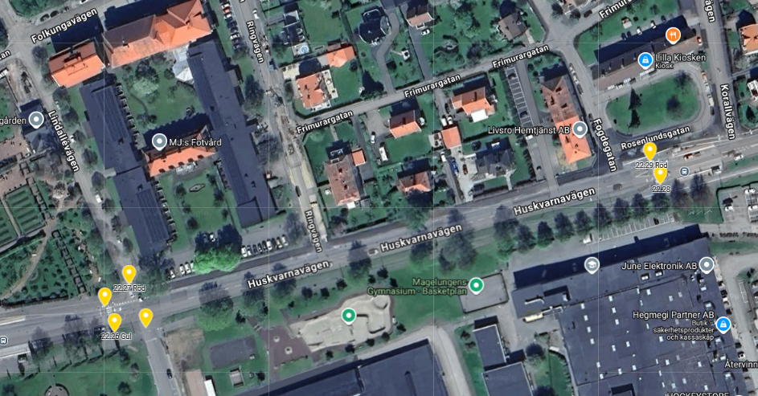
Max Zenno | Ändring: | 22:25 byter till 22:28 snett nedanför se röd pil | 22:25 utgår
O.Huuhka |  | 22:28 Rosa markering håller sin position

